new_subcatchments
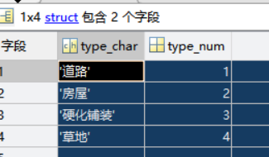
area | 面积
type_num | 下垫面类型编号
centerX | 多边形中心X坐标
centerY | 多边形中心Y坐标
mean_elev | 区域平均高程。建筑已被抬高20m；其中有些区域的高程在Arcgis计算过程中未能被赋值，取了‘50’
id | 子汇水区编号
IdOfWaters | 子汇水区出口编号。可能是节点或者其他子汇水区。
outType | 子汇水区出口类型
outDistanc | 计算过程的中间值，是距离对应出口的距离。

